Лист1
Тестовое задание | Тест план составил | Тышко Сергей | Дата | 2021-11-12
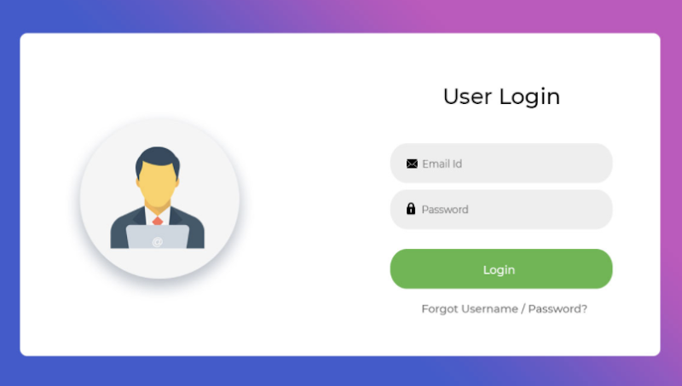
 |  |  | Что тестируем? | Страница логин/пароль

 |  |  |  | Валидация полей логин\пароль
 |  |  | Секции тестирования | Функциональность кнопки "Login"
 |  |  |  | Функциональность кнопки "Забыл пароль\логин"

 | Добавление новых фич на страницу логин\пароль |  |  | Выполнены основные тест кейсы\чек листы
Критерии начала тестирование | Внесение изменений, связанных со страницей логин\пароль |  | Критерии окончания тестирования | Решение менеджмента/заказчика
 | После окончания стрессового тестирования ПО |  |  | Закончился ожидаемый срок тестирования

 | JIRA | Составление баг-репортов
Используемые инструменты | Google Sheets | Оформление тест кейсов/чек листов | Окружение | Браузер Google Chrome Версия 95.0.4638.69
 | Telegram | Коммуникация

